腰封
辅料名称 | 颜色/图片 | 尺码 | 大货订购数（张） | 大货样（大货样单独放一个箱子里，寄办公室）
美国单 PP腰封 大货 size: 24" x 3.5" | 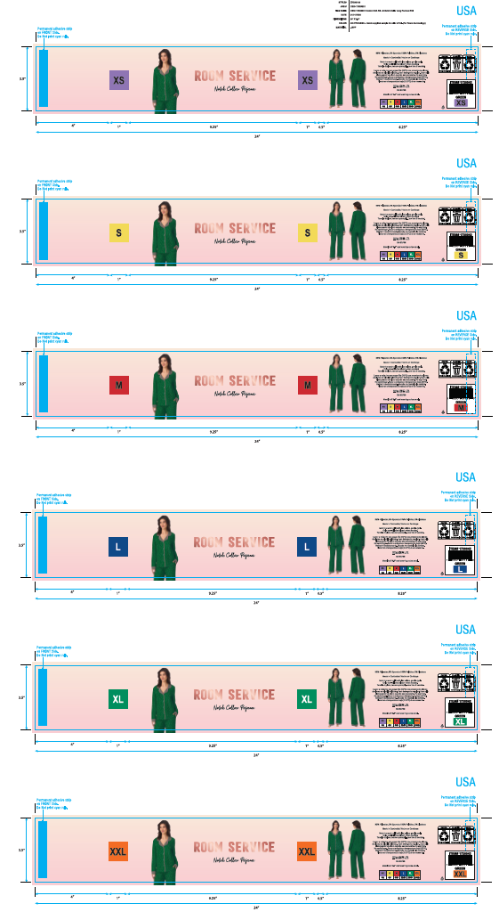 #376 GREEN/绿底粉星星 CSSH11539331 | XS | 3850 | 50
 |  | S | 57900 | 100
 |  | M | 74850 | 50
 |  | L | 58450 | 50
 |  | XL | 38850 | 50
 |  | XXL | 16950 | 50
 | 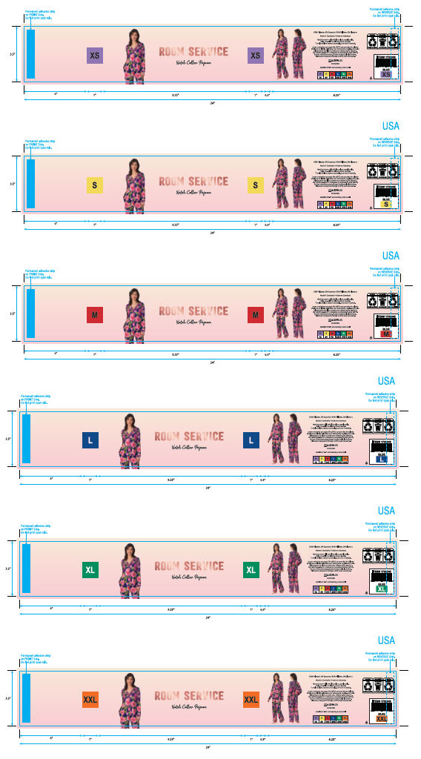 #944 BLUE/藏青底大花朵 CSSH11539331 | XS | 3700 | 50
 |  | S | 57600 | 100
 |  | M | 61350 | 50
 |  | L | 58050 | 50
 |  | XL | 38600 | 50
 |  | XXL | 16750 | 50
 | 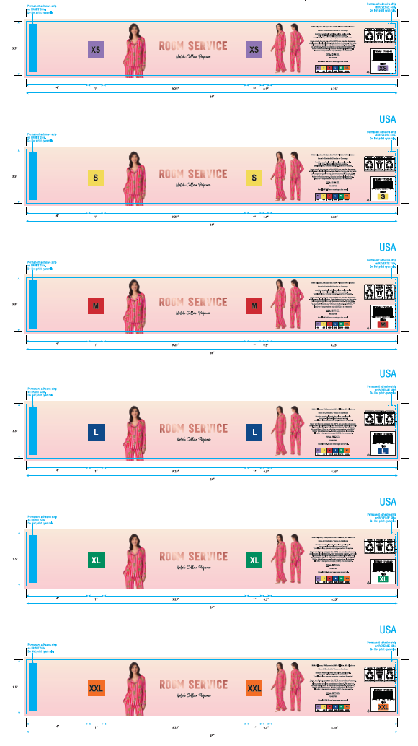 #674 PINK/粉红条纹豹子印花 CSSH11539331 | XS | 3850 | 50
 |  | S | 57900 | 100
 |  | M | 77600 | 50
 |  | L | 58450 | 50
 |  | XL | 38850 | 50
 |  | XXL | 16950 | 50
美国单 PP腰封-备用 | CSSH11539331 | —— | 2210 | 美国备用腰封单独放在一个箱子里面
无开版费
合计 |  |  | 742710

